Standard Dev - Task
Date | Visitor of the Public Service
2022-12-01 | 4 | Case
2022-12-02 | 2 | If you are the leader of one institution in Surabaya, how many chair that you need to prepared to cover 68% of all visitior at least will get the seat?
2022-12-03 | 5
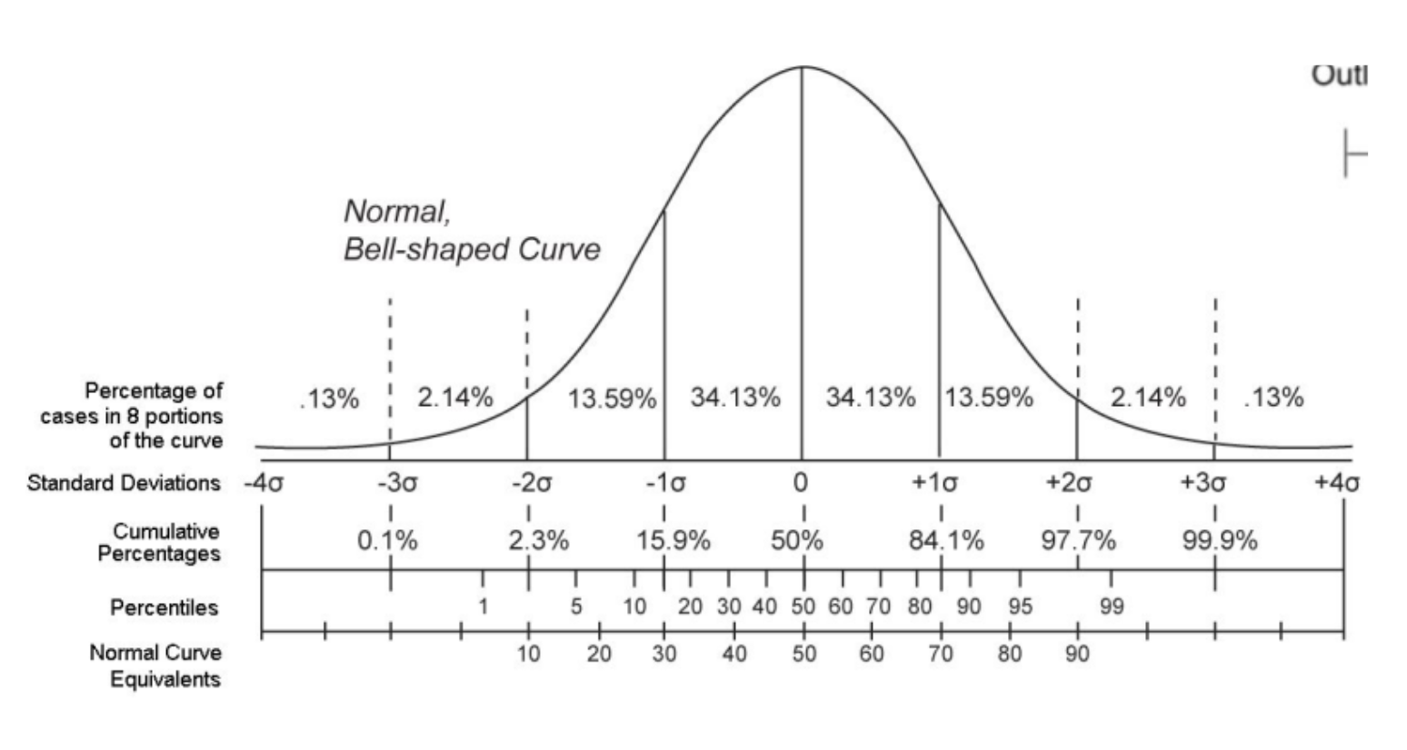
2022-12-04 | 10
2022-12-05 | 7 | Mean | 6.43
2022-12-06 | 8 | Stdev | 2.14
2022-12-07 | 10
2022-12-08 | 5 | Jumlah Kursi | 8.58
2022-12-09 | 8
Kesimpulan: Saya perlu menyiapkan setidaknya 9 kursi untuk mencakup 68% dari seluruh pengunjung yang akan datang
2022-12-10 | 4
2022-12-11 | 9
2022-12-12 | 6
2022-12-13 | 10
2022-12-14 | 8
2022-12-15 | 4
2022-12-16 | 6
2022-12-17 | 8
2022-12-18 | 5
2022-12-19 | 7
2022-12-20 | 3
2022-12-21 | 9
2022-12-22 | 7
2022-12-23 | 5
2022-12-24 | 4
2022-12-25 | 7
2022-12-26 | 7
2022-12-27 | 7
2022-12-28 | 5
2022-12-29 | 8
2022-12-30 | 5

Z Score Task
 | Biaya Hidup Bulanan
Data Teman Udin | Bekasi | Tuban
1 | 4,800,000 | 2,500,000
2 | 5,000,000 | 2,100,000
3 | 4,200,000 | 3,000,000
4 | 4,600,000 | 3,000,000
5 | 4,500,000 | 2,500,000
6 | 5,200,000 | 2,400,000

 | Bekasi | Tuban
Tawaran Kerja dengan Gaji Kepada si Udin | 5,000,000 | 3,500,000

Mana yang harus Udin Ambil jika mempertimbangkan biaya hidup berdasar lingkungannya?

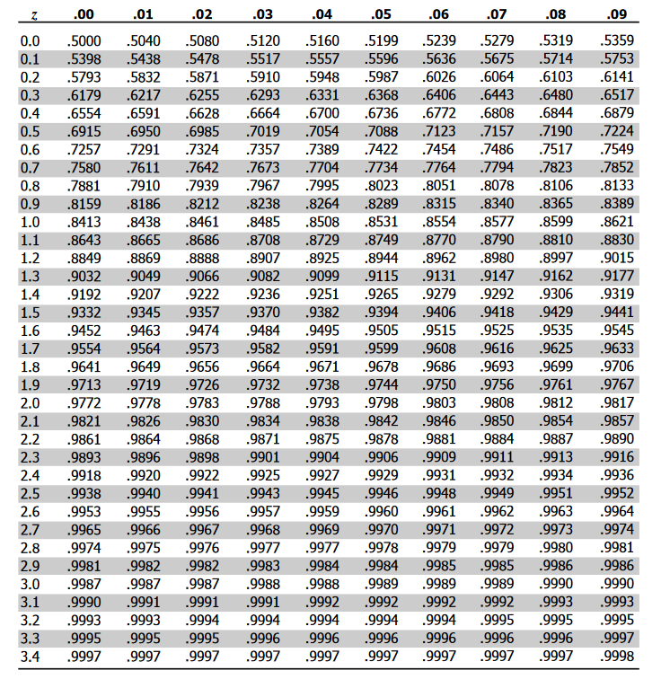
 | Bekasi | Tuban | Z Score Table
Mean Sample | 4,716,667 | 2,583,333
Std. Sample | 360092.58069 | 354494.9459
Z Score | 0.78683468788 | 2.5858384648

Interpretasi Z-Score:
- Bekasi: Z-Score sebesar 0.786 menunjukkan bahwa gaji yang ditawarkan berada sekitar 0.786 standar deviasi di atas rata-rata biaya hidup di Bekasi.
- Tuban: Z-Score sebesar 2.585 menunjukkan bahwa gaji yang ditawarkan berada sekitar 2.585 standar deviasi di atas rata-rata biaya hidup di Tuban.

Kesimpulan:
Z-Score yang lebih tinggi di Tuban menunjukkan bahwa gaji yang ditawarkan relatif lebih tinggi dibandingkan dengan biaya hidup setempat dibandingkan dengan Bekasi.
Dengan kata lain, Udin akan memiliki sisa gaji yang lebih banyak jika dia memilih tawaran di Tuban.

Percentile - Task
Transaction ID | service duration
1 | 1 | Task
2 | 4 | In one money transfer company, the expected of Percentile 90 SLA is under 5 mins to ensure the customer satisfaction of the service provided
3 | 8 | There are 50 transactions occured with each of SLA is attached
4 | 5 | Is the company was achieved P90 Satisfaction Level Condition? |  |  | Perusahaan tidak mencapai level tingkat kepuasan P90 yang diinginkan
5 | 5
6 | 1 | What is your recommendation to product team to solve this condition? |  |  | 1. Evaluasi proses layanan
7 | 10 |  |  |  | 2. Implementasi sistem otomatis atau gunakan perangkat lunak yang lebih canggih
8 | 5 |  |  |  | 3. Lakukan pemantauan berkala dan kumpulkan feedback pelanggan
9 | 6
10 | 1 | P90 | 90% | 45
Durasi layanan pada posisi ke-45 adalah 10 menit.
11 | 1 | Jumlah transaksi | 50
12 | 10
13 | 2 | Client tidak akan membeli karna aktualnya itu 10 menit , yang dijanjikan p90 = 5 menit (atau artinya yang dijanjikan 90% transaksi yang disediakan pasti berada dibawah atau = 5 menit)
14 | 1
15 | 4
16 | 6
17 | 8
18 | 4
19 | 9
20 | 5
21 | 10
22 | 7
23 | 10
24 | 2
25 | 10
26 | 2
27 | 7
28 | 10
29 | 7
30 | 4
31 | 3
32 | 10
33 | 8
34 | 10
35 | 4
36 | 10
37 | 10
38 | 5
39 | 10
40 | 9
41 | 3
42 | 7
43 | 9
44 | 9
45 | 6
46 | 3
47 | 5
48 | 7
49 | 6
50 | 8

